Portada
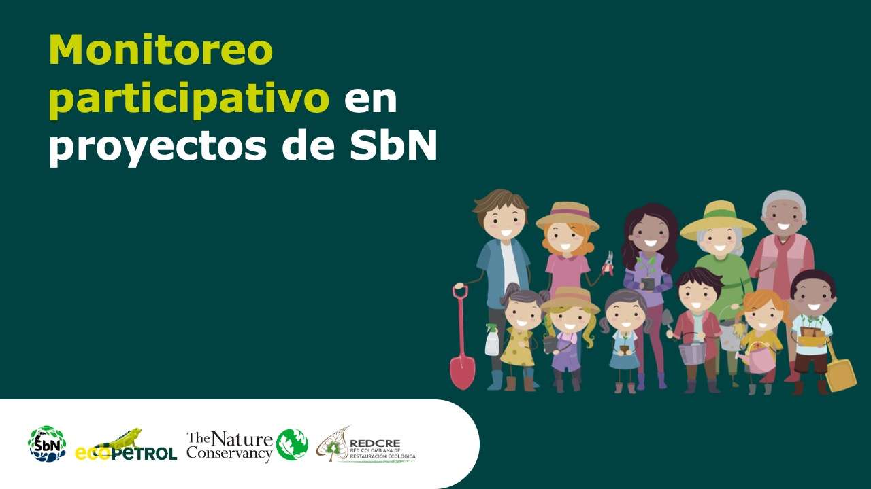

Plantilla para la recolección de datos del monitoreo participativo - Proyectos de SbN de protección y restauración de ecosistemas de sabanas

 | Etapa de implementación

